Liner
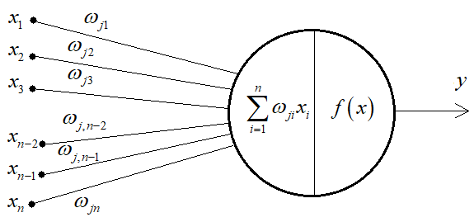
Баклажан?

Яблоко?

кол-во сахара x1_0
0.1
y1_0
w1
овощ
высота ростения x2_0
0.2
w2
w4
1.03
w5
w3
0.3
фрукт
кол-во клетчатки x3_0
1
w6
y2_0
y1 (y1_0) = x1_0*w1+x2_0*w2+x3_0*w3
y1 (y1_1) = x1_1*w1+x2_1*w2+x3_1*w3 | x1_0 | x2_0 | x3_0 |  |  |  |  | y1_0 | y_2_0
 | 0.1 | 0.2 | 1 | w1 | 0.1 | 0.8 | w4 | 1.03 | 0.3
 | 0.9 | 0.8 | 0 | w2 | 0.1 | 0.6 | w5 | 0.17 | 1.2
y2 (y2_0) = x1_0*w4+x2_0*w5+x3_0*w6 | x1_1 | x2_1 | x3_1 | w3 | 1 | 0.1 | w6 | y1_1 | y_2_1
кол-во сахара x1_0
0.9
y1_0
y2(y2_1) = x1_1*w4+x2_1*w5+x3_1*w6
w1
w4
0.17
овощ
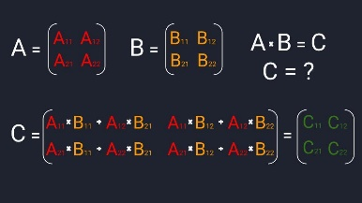
высота ростения x2_0
0.8
w2
w5
w3
1.2
фрукт
0
w6
y2_0
кол-во клетчатки x3_0

Tril, mult matrix
torch.tril(torch.ones(block_size, block_size) |  |  |  |  |  |  | Batch |  |  |  |  |  |  | Результат

X
=
1.00 | - | - | - | - | - | Example #1 | 1.00 | 10.00 | 1.00 | 1.00 | 1.00 | 1.00 | Example #1 | 1.00 | 10.00 | 1.00 | 1.00 | 1.00 | 1.00
0.50 | 0.50 | - | - | - | - | Example #2 | 2.00 | 1.00 | 2.00 | 2.00 | 2.00 | 2.00 | Example #2 | 1.50 | 5.50 | 1.50 | 1.50 | 1.50 | 1.50
0.33 | 0.33 | 0.33 | - | - | - | Example #3 | 3.00 | 1.00 | 3.00 | 3.00 | 3.00 | 3.00 | Example #3 | 2.00 | 4.00 | 2.00 | 2.00 | 2.00 | 2.00
0.25 | 0.25 | 0.25 | 0.25 | - | - | Example #4 | 4.00 | 1.00 | 4.00 | 4.00 | 4.00 | 4.00 | Example #4 | 2.50 | 3.25 | 2.50 | 2.50 | 2.50 | 2.50
0.20 | 0.20 | 0.20 | 0.20 | 0.20 | - | Example #5 | 5.00 | 1.00 | 5.00 | 5.00 | 5.00 | 5.00 | Example #5 | 3.00 | 2.80 | 3.00 | 3.00 | 3.00 | 3.00
0.17 | 0.17 | 0.17 | 0.17 | 0.17 | 0.17 | Example #batch_size (64) | 6.00 | 1.00 | 6.00 | 6.00 | 6.00 | 6.00 | Example #batch_size (64) | 3.50 | 2.50 | 3.50 | 3.50 | 3.50 | 3.50

X

=
1.00 | 1.00 | 1.00 | 1.00 | 1.00 | 1.00 |  | 1.00 | 15.00 | 21.00 | 21.00 | 21.00 | 21.00
1.00 | 1.00 | 1.00 | 1.00 | 1.00 | 1.00 |  | 21.00 | 15.00 | 21.00 | 21.00 | 21.00 | 21.00
1.00 | 1.00 | 1.00 | 1.00 | 1.00 | 1.00 |  | 21.00 | 15.00 | 21.00 | 21.00 | 21.00 | 21.00
1.00 | 1.00 | 1.00 | 1.00 | 1.00 | 1.00 |  | 21.00 | 15.00 | 21.00 | 21.00 | 21.00 | 21.00
1.00 | 1.00 | 1.00 | 1.00 | 1.00 | 1.00 |  | 21.00 | 15.00 | 21.00 | 21.00 | 21.00 | 21.00
1.00 | 1.00 | 1.00 | 1.00 | 1.00 | 1.00 |  | 21.00 | 15.00 | 21.00 | 21.00 | 21.00 | 21.00

100
5
80
1
0.1
0.8

Drafts
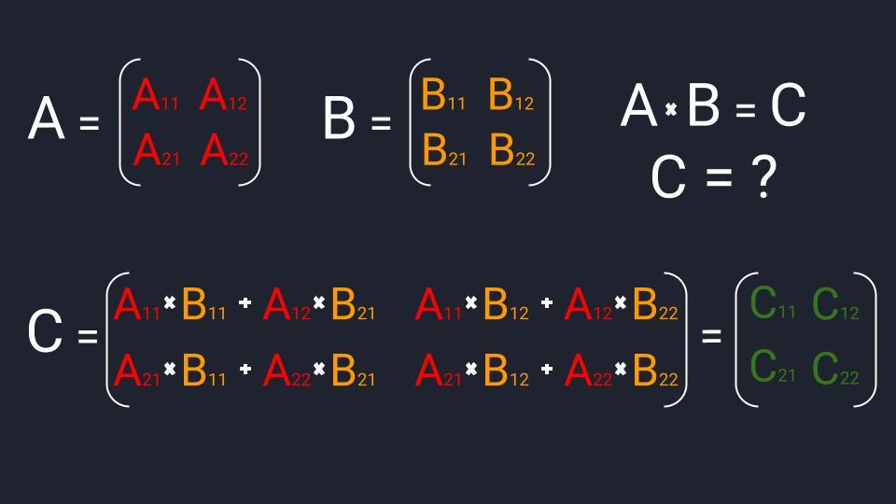

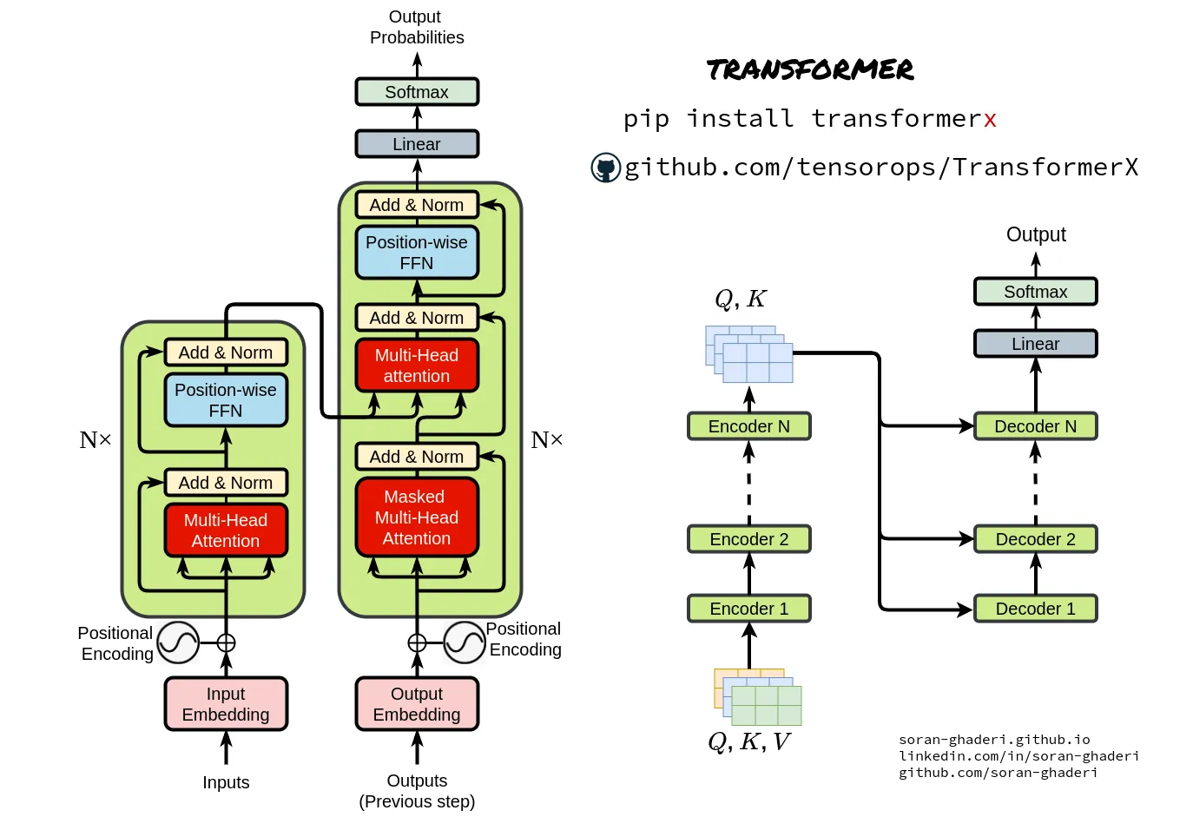
кейс с огурцом
кейс с яблоком

0.9
0.8
0
- 1
0.9
w1
w2
w6
w4
w5
w3
0
0.9
...
...
...
w1
w2
w6
w4
w5
w3

кол-во сахара x1_0
0.1
y1_0
w1
w4
1.03
овощ
высота ростения x2_0
0.2
w2
w5
0.3
фрукт
w6
w3
кол-во клетчатки x3_0
1
y2_0
y1 (y1_0) = x1_0*w1+x2_0*w2+x3_0*w3
y1 (y1_1) = x1_1*w1+x2_1*w2+x3_1*w3 | x1_0 | x2_0 | x3_0 |  |  |  |  | y1_0 | y_2_0
 | 0.1 | 0.2 | 1 | w1 | 0.1 | 0.8 | w4 | 1.03 | 0.3
 | 0.9 | 0.8 | 0 | w2 | 0.1 | 0.6 | w5 | 0.17 | 1.2
y2 (y2_0) = x1_0*w4+x2_0*w5+x3_0*w6 | x1_1 | x2_1 | x3_1 | w3 | 1 | 0.1 | w6 | y1_1 | y_2_1
кол-во сахара x1_0
0.9
y1_0
y2(y2_1) = x1_1*w4+x2_1*w5+x3_1*w6
w1
w4
0.17
овощ
высота ростения x2_0
0.8
w2
w5
1.2
фрукт
w6
w3
кол-во клетчатки x3_0
0
y2_0

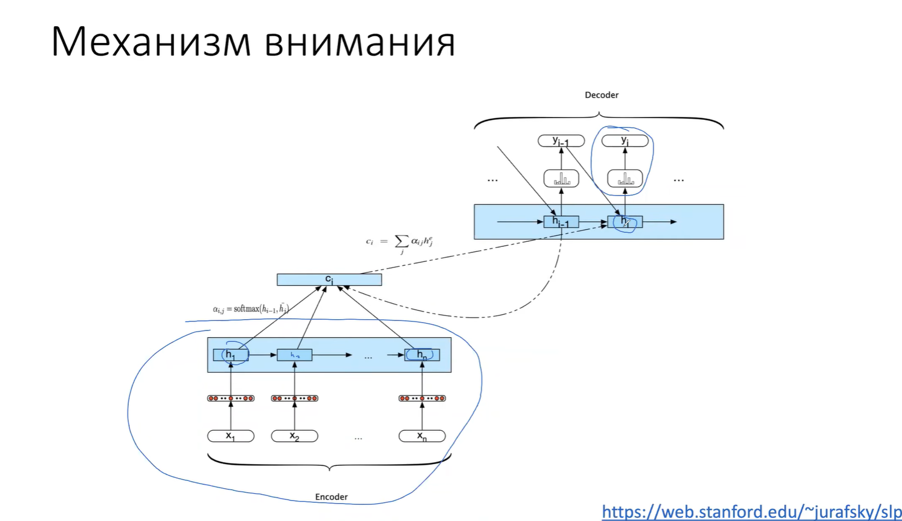

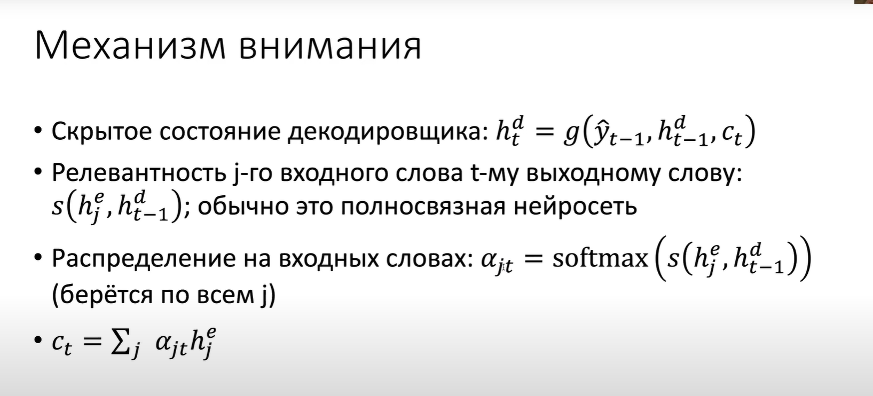

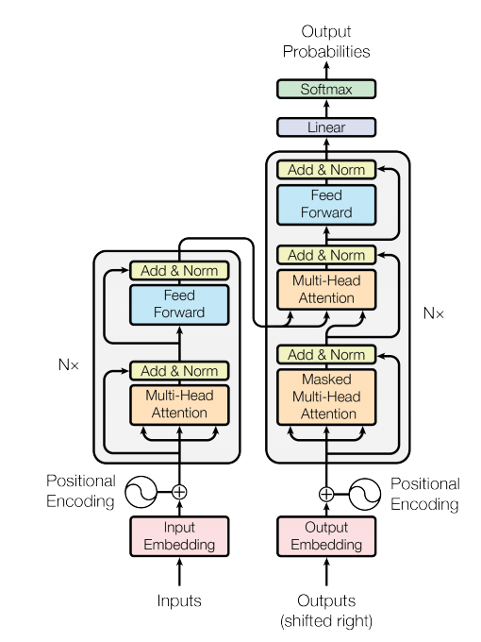

 |  |  |  |  |  |  |  |  |  |  | 86,000,000,000,000 | Мозг
 |  |  |  |  |  |  |  |  |  |  | 1,800,000,000,000 | GPT4
 |  |  |  |  |  |  |  |  |  |  | 175,000,000,000 | GPT3.5
 |  |  |  |  |  |  |  |  |  |  | 1,500,000,000 | GPT2
 |  |  |  |  |  |  |  |  |  |  | 10,000,000 | Моя х….я

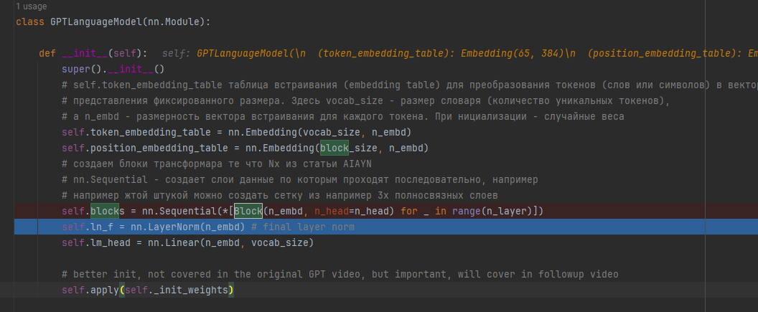

 |  |  |  |  |  |  |  |  |  |  |  |  | 1 | 1 | 1 | 1 | 1 | 1
 |  |  |  |  |  |  |  |  |  |  |  |  | 1 | 1 | 1 | 1 | 1 | 1
 |  |  |  |  |  |  |  |  |  |  |  |  | 1 | 1 | 1 | 1 | 1 | 1
 |  |  |  |  |  |  |  |  |  |  |  |  | 1 | 1 | 1 | 1 | 1 | 1
 |  |  |  |  |  |  |  |  |  |  |  |  | 1 | 1 | 1 | 1 | 1 | 1
 |  |  |  |  |  |  |  |  |  |  |  |  | 1 | 1 | 1 | 1 | 1 | 1
 |  |  |  |  |  |  |  |  |  |  |  |  | 1 | 1 | 1 | 1 | 1 | 1
 |  |  |  |  |  |  |  |  |  |  |  |  | 1 | 1 | 1 | 1 | 1 | 1
 |  |  |  |  |  |  |  |  |  |  |  |  | 1 | 1 | 1 | 1 | 1 | 1
 |  |  |  |  |  |  |  |  |  |  |  |  | 1 | 1 | 1 | 1 | 1 | 1
 |  |  |  |  |  |  |  |  |  |  |  |  | 1 | 1 | 1 | 1 | 1 | 1
 |  |  |  |  |  |  |  |  |  |  |  |  | 1 | 1 | 1 | 1 | 1 | 1

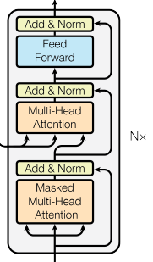

Блоки внимания NX
 |  |  |  |  |  |  |  |  |  | x`

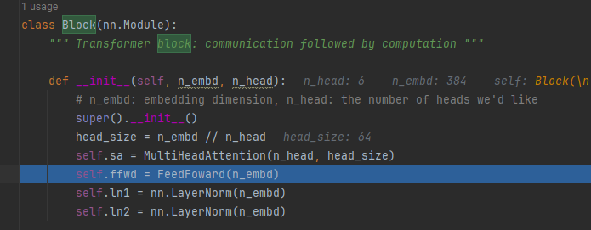

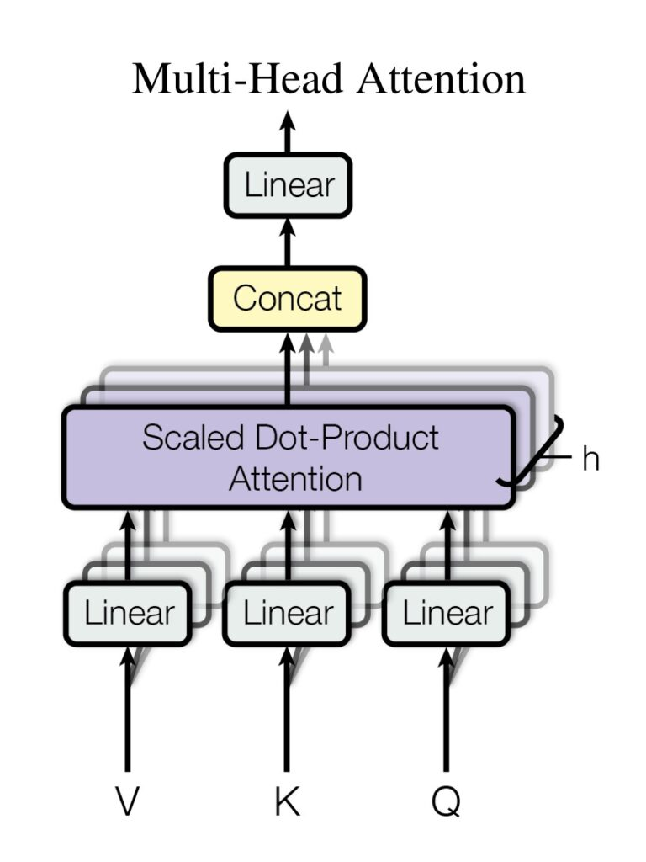

 |  |  |  |  |  |  |  |  |  |  |  |  |  |  |  |  |  |  | sd

